vysledky_60CHOskB
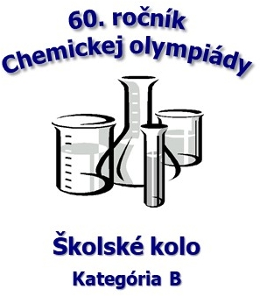
60. ročník Chemickej olympiády - školské kolo, školský rok 2023/2024 Kategória B
Gymnázium Kláštor pod Znievom, Gymnaziálna 23, 038 43 Kláštor pod Znievom

 |  | Všeobecná a anorganická chémia |  |  |  | Organická chémia
 |  | Úlohy |  |  |  | Úlohy |  |  |  | celková suma | % spolu | úspešný riešiteľ
 |  | 1 | 2 | 3 | suma | 1 | 2 | 3 | suma
No. | Priezvisko a meno | 11 | 9 | 10 | 30 | 12 | 7 | 11 | 30 | 60.0 |  | => 40 % | pripravoval(a)
1 | Jánošíková Anna | 8.5 | 8.5 | 8.0 | 25.0 | 9.0 | 5.0 | 8.0 | 22.00 | 47.00 | 78.33 | áno | Mgr. Bača Juraj
2 | Cserepes Károly | 8.5 | 6.0 | 7.5 | 22.0 | 8.5 | 4.0 | 8.5 | 21.00 | 43.00 | 71.67 | áno | Haraszti Miklós
 |  |  |  |  |  |  |  |  |  |  |  | -

<> |  | 8.5 | 7.3 | 7.8 | 23.50 | 8.8 | 4.5 | 8.3 | 21.50 | 45.00 | 75.00
% |  | 77.3 | 80.6 | 77.5 | 78.33 | 72.9 | 64.3 | 75.0 | 71.67 | 75.00

